상품제안서
몬스터 주차알림판ㅣ주차번호판 | 상품코드: F05704

 |  |  |  |  |  |  | 02-412-0044 | www.easy1.co.kr
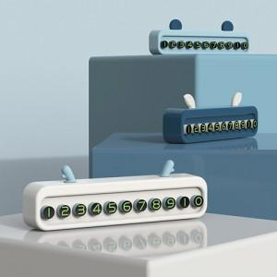

【상세/제작정보】 | 미니사각 펄 주차판

【인쇄/포장옵션】 | 풀칼라 / 포장불가능

【공급단가】 | 수량 | 200~ | 500~ | 1,000~ | 3,000~ | 5,000~
*VAT별도 | 단가 | 1,960원 | 1,890원 | 1,820원 | 1,750원 | 1,680원

【상품 URL】 | http://www.easy1.co.kr/src/goods_detail.php?gdno=5704

